Putaran 1
ALGORITMA AES

Plaintext | kelompok rawr
Kunci | manisrejo
Algoritma | AES 128 bit -> 16 byte

 | k | m | space | r |  | m | s | o | null
 | e | p | r | null |  | a | r | null | null
 | l | o | a | null |  | n | e | null | null
 | o | k | w | null |  | i | j | null | null

 |  | Konversi Teks Ke Hexadecimal
 | https://berhitung.id/konversi/bilangan/ascii-ke-heksadesimal
 | 6B | 6D | 20 | 72 |  | 6D | 73 | 6F | 0
 | 65 | 70 | 72 | 0 |  | 61 | 72 | 0 | 0
 | 6C | 6F | 61 | 0 |  | 6E | 65 | 0 | 0
 | 6F | 6B | 77 | 0 |  | 69 | 6A | 0 | 0

 | Konversi HExaDecimal ke Biner
 | https://berhitung.id/konversi/bilangan/heksadesimal-ke-biner
 | 01101011 | 01101101 | 00100000 | 01110010 |  | 01101101 | 01110011 | 01101111 | 00000000
 | 01100101 | 01110000 | 01110010 | 00000000 |  | 01100001 | 01110010 | 00000000 | 00000000
 | 01101100 | 01101111 | 01100001 | 00000000 |  | 01101110 | 01100101 | 00000000 | 00000000
 | 01101111 | 01101011 | 01110111 | 00000000 |  | 01101001 | 01101010 | 00000000 | 00000000

 | Initial Round XoR

 | 01101011 | XoR | 01101101 |  | 00000110 |  | 00100000 | XoR | 01101111 |  | 01001111 |  | Hasil | 00000110 | 00011110 | 01001111 | 01110010
 | 01100101 | XoR | 01100001 |  | 00000100 |  | 01110010 | XoR | 00000000 |  | 01110010 |  |  | 00000100 | 00000010 | 01110010 | 00000000
 | 01101100 | XoR | 01101110 |  | 00000010 |  | 01100001 | XoR | 00000000 |  | 01100001 |  |  | 00000010 | 00001010 | 01100001 | 00000000
 | 01101111 | XoR | 01101001 |  | 00000110 |  | 01110111 | XoR | 00000000 |  | 01110111 |  |  | 00000110 | 00000001 | 01110111 | 00000000

 | 01101101 | XoR | 01110011 |  | 00011110 |  | 01110010 | XoR | 00000000 |  | 01110010 |  | Hasil Hexa | 6 | 1E | 4F | 72
 | 01110000 | XoR | 01110010 |  | 00000010 |  | 00000000 | XoR | 00000000 |  | 00000000 |  |  | 4 | 2 | 72 | 0
 | 01101111 | XoR | 01100101 |  | 00001010 |  | 00000000 | XoR | 00000000 |  | 00000000 |  |  | 2 | A | 61 | 0
 | 01101011 | XoR | 01101010 |  | 00000001 |  | 00000000 | XoR | 00000000 |  | 00000000 |  |  | 6 | 1 | 77 | 0

 | Hasil XoR |  |  |  |  |  |  |  |  | Tabel S -BOX
 | 36 | 1E | 4F | 72 |  |  |  |  | 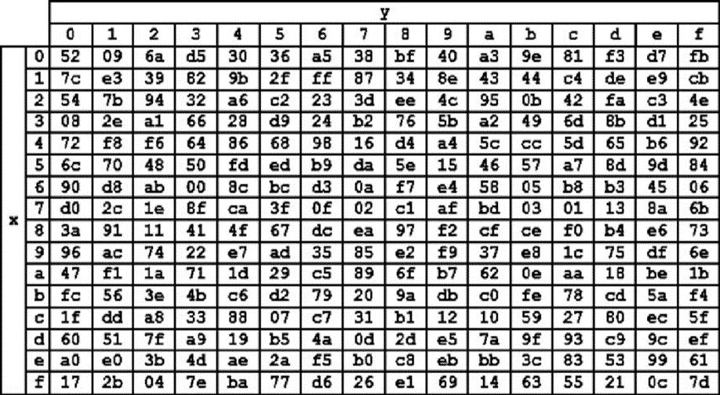
 | 34 | 32 | 72 | 30
 | 32 | 41 | 61 | 30
 | 36 | 31 | 77 | 30

 | Proses Sub-bytes menggunakan tabel S-Box

 | 24 | e9 | 92 | 1e
 | 28 | a1 | 1e | 8
 | a1 | f8 | d8 | 8
 | 24 | 2e | 2 | 8

 |  | Proses Shift Rows

 | 24 | e9 | 92 | 1e | Baris 1 Tidak digeser
 | 28 | a1 | 1e | 8 | Geser 1
 | a1 | f8 | d8 | 8 | Geser 2
 | 24 | 2e | 2 | 8 | Geser 3

 |  | Hasil Shift Rows
 | 24 | e9 | 92 | 1e
 | a1 | 1e | 8 | 28
 | d8 | 8 | a1 | f8
 | 8 | 24 | 2e | 2

 | Proses Mix Column

 | 02 | 03 | 01 | 01 |  | 24 | e9 | 92 | 1e
 | 01 | 02 | 03 | 01 | * | a1 | 1e | 8 | 28
 | 01 | 01 | 02 | 03 |  | d8 | 8 | a1 | f8
 | 03 | 01 | 01 | 02 |  | 8 | 24 | 2e | 2

 |  |  |  |  |  |  |  |  |  |  | https://www.fendiali.net/kalkulator/biner
 | 00000010 | 00000011 | 00000001 | 00000001 |  | 00100100 | 11101001 | 10010010 | 00011110 |  | 00100110 | 11101010 | 10010011 | 00011111
 | 00000001 | 00000010 | 00000011 | 00000001 | * | 10100001 | 00011110 | 00001000 | 00101000 | = | 10100000 | 00011100 | 00001011 | 00101001
 | 00000001 | 00000001 | 00000010 | 00000011 |  | 11011000 | 00001000 | 10100001 | 11111000 |  | 11011001 | 00001001 | 10100011 | 11111011
 | 00000011 | 00000001 | 00000001 | 00000010 |  | 00001000 | 00100100 | 00101110 | 00000010 |  | 00100111 | 00100101 | 00101111 | 00000000

 | Konversi Hexa
 | 26 | EA | 93 | 1F
 | A0 | 1C | B | 29
 | D9 | 9 | A3 | FB
 | 27 | 25 | 2F | 0

 | Hasil putaran pertama adalah
 | 26 A0 D9 27 | EA 1C 09 25 | 93 B A3 2F | 1F 29 FB 0

 | Lanjut putaran selanjut nya sampe 10x putaran

